게임UI
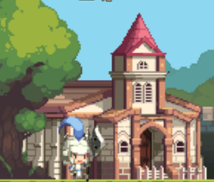
메뉴
건설
훈련
1
2
3

NO | UI이름 | UI종류 | 설명
1 | 메뉴 | 버튼 | 게임의 메뉴를 불러옵니다.
2 | 건설 |  | 구조물 목록을 불러옵니다.
3 | 훈련 |  | 유닛 목록을 불러옵니다.

150
Menu
건설
훈련
Q
150
E
150
W

플레이어가 누른 버튼은 색상이 변경됩니다.
버튼의 하위 버튼들이 출력됩니다.

훈련UI
100
Q
1
2
3
200
w
4

NO | UI이름 | UI종류 | 설명
1 | 단축키 | 텍스트 | 해당 버튼 클릭외에 단축키를 눌러 유닛 훈련을 시작할 수 있습니다.
2 | 유닛 아이콘 | 이미지 | 해당 버튼을 눌러 훈련할 수 있는 유닛의 무기를 아이콘화 한 것입니다.
3 | 가격 | 텍스트 | 해당 유닛을 훈련하는데 소모하는 재화값입니다.
4 | 제한된 유닛 | 버튼 | 요구 건물이 건설되지않아 훈련할 수 없는 유닛의 버튼입니다.

건설UI
건물쪽 UI는 수정중에 있습니다.



150
100
메뉴
건설
훈련

건설 부지 : 건물 건설을 시작할 때 차지하는 공간이며 해당 부지에 지어진 건물은 파괴되지 않는 한 영구히 해당 공간을 차지합니다.
따라서 이미 다른 건물이 차지하고 있는 건설 공간과 겹치게 건설할 수 없습니다.

건설 된 공간 : 이미 다른 건물이 건설됐고 해당 공간을 차지한 상태입니다.
따라서 새로운 건물을 건설할 수 없습니다.
건설 가능 공간 : 건물을 건설할 수 있는 공간입니다.

